補足資料
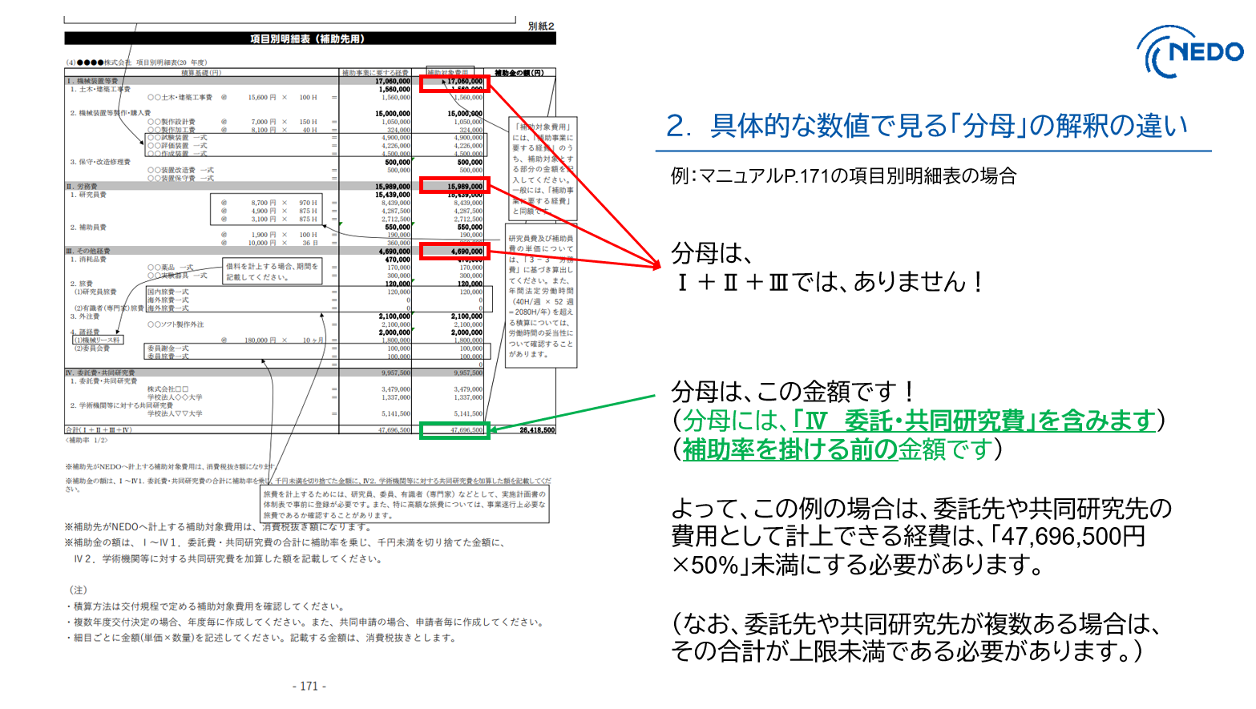
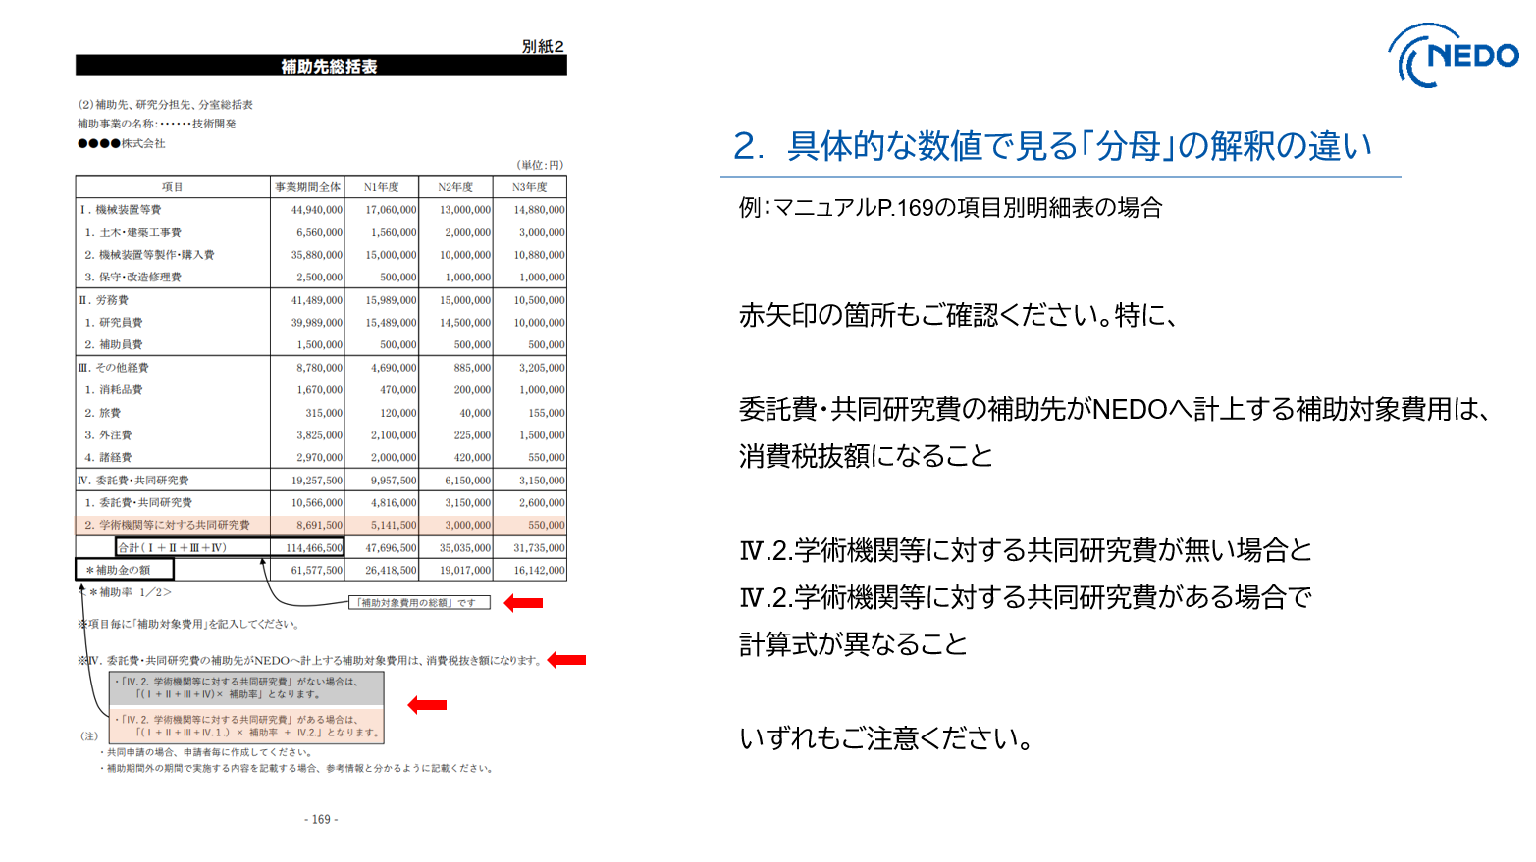
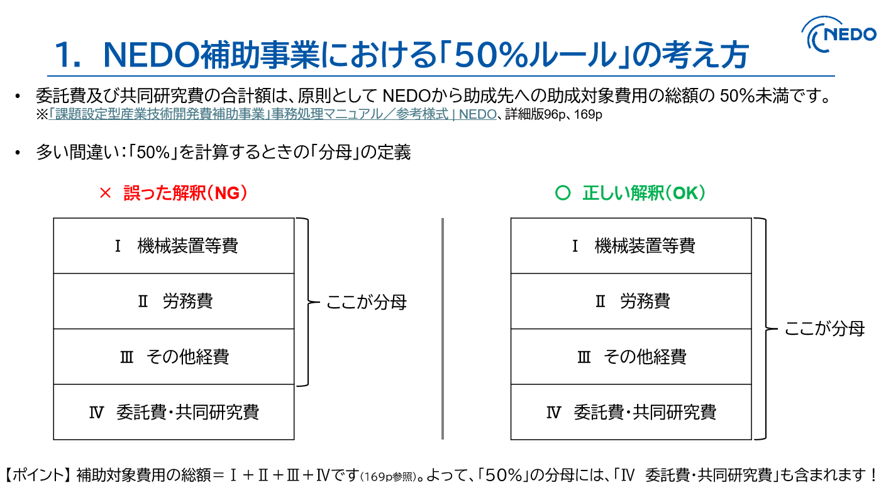

HPリンク
「課題設定型産業技術開発費補助事業」事務処理マニュアル／参考様式 | NEDO

